TP Integrador
TRABAJO PRACTICO INTEGRADOR - POWER PIVOT + POWER MAPS
Gustavo Lafica

 | (Punto 4) País/Zona, Producto, Costo De Venta. |  |  |  | (Punto 7 y 8) Cumplimiento de Objetivos Según Canal de Venta: Apertura por Tipo de Producto |  |  |  |  | (Punto 8 Plus) Cumplimiento de Objetivos Según Canal de Venta |  |  |  |  | (Punto 9) Cumplimiento de Objetivos Según Canal de Venta

Conclusion #01:
El analsis evidencia que los Productos que superaron el objetivo propuesto para las ventas fueron:
- Doméstico
- Cárnicos
- Material de oficina
- Cosméticos
- Alimento infantil
- Pinturas
👈 En la tabla: Se observan los Paises/Zonas con su fecha de envío y el total de ventas mas el objetivo promedio y su KPI.
👇 Print de Pantalla #2: En la captura se muestra la confección del Gráfico y los Filtros por Trimestres.
PLAY PARA VER EL VIDEO
 | Pais/Zona | Tipo de producto | Suma de Importe Costo total | % | Tipo de producto | Canal de venta | Promedio Importe Venta Total | Objetivo Promedio Importe Venta Total | Estado Promedio Importe Venta Total | Canal de venta | Promedio Importe Venta Total | % | Objetivo Promedio Importe Venta Total | Estado Promedio Importe Venta Total | Pais/Zona | Fecha envío | Suma de Importe venta total | Objetivo Promedio Importe Venta Total | Estado Promedio Importe Venta Total | (Punto 12) Pregunta del Trabajo integrador:
 | África |  | $ 3,113,700.18 | 3.39% | Doméstico |  | $ 2,968,388.51 | $ 1,300,000.00 | 1 | Offline | $ 942,988.44 | 78.58% | $ 1,300,000.00 | 0 | África |  | $ 5,115,773.72 | $ 1,300,000.00 | 1
 |  | Cosméticos | $ 2,190,642.27 | 0.85% |  | Offline | $ 2,719,691.83 | $ 1,300,000.00 | 1 | Online | $ 1,537,879.62 | 128.15% | $ 1,300,000.00 | 1 |  | 2020-05-07 | $ 4,567,435.14 | $ 1,300,000.00 | 1
 |  | Frutas | $ 67,857.52 | 0.85% |  | Online | $ 3,134,186.30 | $ 1,300,000.00 | 1 | Total general | $ 1,200,102.42 | 100.00% | $ 1,300,000.00 | 1 |  | 2020-12-12 | $ 456,848.60 | $ 1,300,000.00 | -1
 |  | Pinturas | $ 855,200.39 | 1.69% | Cárnicos |  | $ 2,685,751.74 | $ 1,300,000.00 | 1 |  |  |  |  |  |  | 2021-10-02 | $ 91,489.98 | $ 1,300,000.00 | -1
 | Argentina |  | $ 11,940,305.40 | 11.86% |  | Offline |  | $ 1,300,000.00 |  |  |  |  |  |  | Argentina |  | $ 15,905,661.66 | $ 1,300,000.00 | 1
👇 Print de Pantalla #1: En el Mapamundi se observa el total de ventas totales por cada País.
 |  | Bebida | $ 199,672.99 | 0.85% |  | Online | $ 2,685,751.74 | $ 1,300,000.00 | 1 |  |  |  |  |  |  | 2020-04-30 | $ 634,377.20 | $ 1,300,000.00 | 0
 |  | Cosméticos | $ 622,248.79 | 1.69% | Material de oficina |  | $ 2,295,753.48 | $ 1,300,000.00 | 1 |  |  |  |  |  |  | 2020-06-05 | $ 1,008,401.22 | $ 1,300,000.00 | 0
Conclusion #02:
El analsis evidencia que el canal de venta Online es el que mejor promedio de ventas produjo sin importar cual haya sido el producto vendido.
 |  | Cuidado personal | $ 2,524,294.46 | 1.69% |  | Offline | $ 1,059,219.70 | $ 1,300,000.00 | 1 |  |  |  |  |  |  | 2020-09-05 | $ 784,771.46 | $ 1,300,000.00 | 0
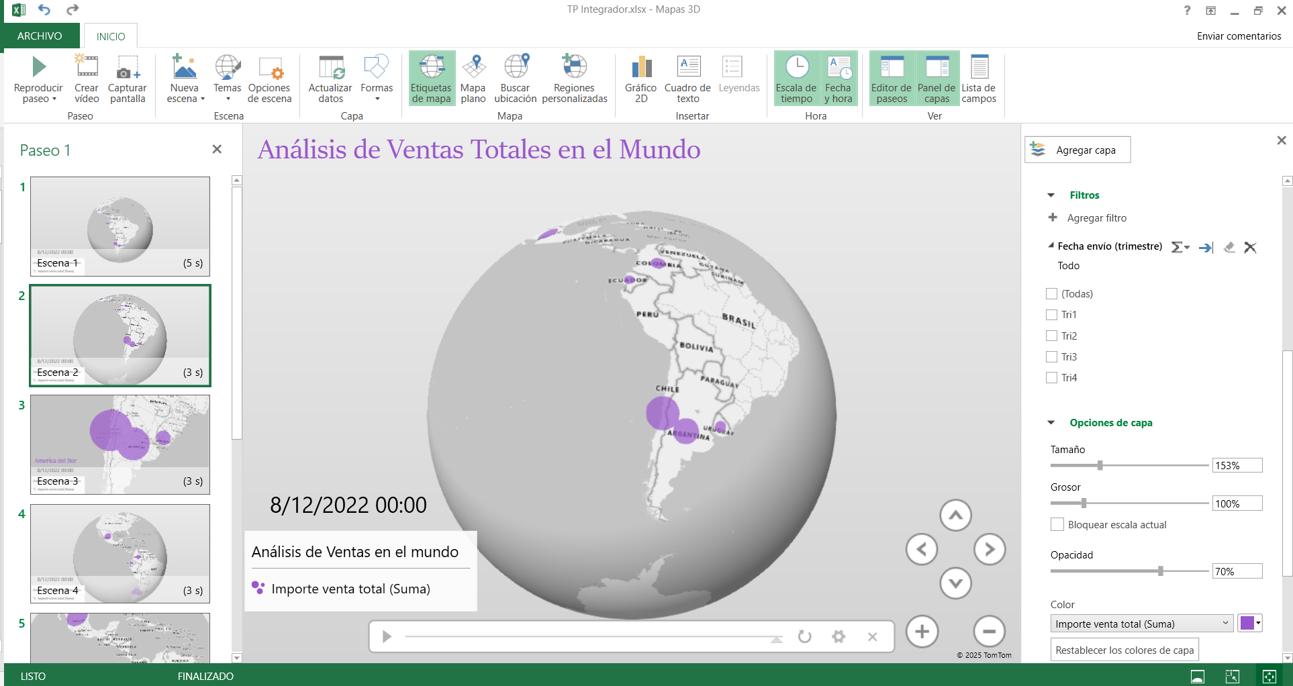
FILTROS POR TRIMESTRES
 |  | Frutas | $ 586,061.59 | 1.69% |  | Online | $ 3,532,287.25 | $ 1,300,000.00 | 1 |  |  |  |  |  |  | 2020-12-25 | $ 310,893.08 | $ 1,300,000.00 | -1
Respuesta:
El Rubro que eligiría es el de "Servicios de Salud" mas precisamente me enfocaría en la logistica faramaceutica y su gestion de los suministros.
Para farmacias y hospitales, la IA podría determinar las rutas de entrega de sus medicamentos más eficientemente, teniendo en cuenta el tráfico, condiciones de las calles o rutas y las prioridades en la urgencia de entrega.
Power Maps sería esencial para visualizar esas rutas y rastrear las entregas, mientras que Power Pivot sería indispensable para analizar todos los datos que surjan de ese proceso.
 |  | Material de oficina | $ 2,695,669.60 | 0.85% | Cosméticos |  | $ 1,503,181.04 | $ 1,300,000.00 | 1 |  |  |  |  |  |  | 2021-05-22 | $ 298,033.45 | $ 1,300,000.00 | -1
 |  | Ropa | $ 3,466,145.07 | 1.69% |  | Offline | $ 1,776,780.80 | $ 1,300,000.00 | 1 |  |  |  |  |  |  | 2021-06-21 | $ 2,456,364.12 | $ 1,300,000.00 | 1
 |  | Snacks | $ 1,662,716.16 | 2.54% |  | Online | $ 1,229,581.28 | $ 1,300,000.00 | 1 |  |  |  |  |  |  | 2021-07-25 | $ 398,726.40 | $ 1,300,000.00 | -1
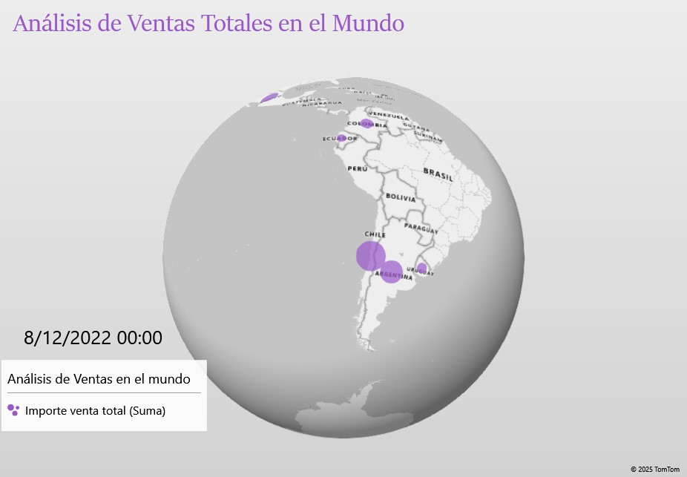
 |  | Verduras | $ 183,496.74 | 0.85% | Alimento infantil |  | $ 1,246,058.15 | $ 1,300,000.00 | 1 |  |  |  |  |  |  | 2021-08-04 | $ 460,639.02 | $ 1,300,000.00 | -1
 | Asia |  | $ 64,342.96 | 0.85% |  | Offline | $ 1,613,965.25 | $ 1,300,000.00 | 1 |  |  |  |  |  |  | 2021-10-21 | $ 357,345.60 | $ 1,300,000.00 | -1
 |  | Bebida | $ 64,342.96 | 0.85% |  | Online | $ 970,127.82 | $ 1,300,000.00 | 0 |  |  |  |  |  |  | 2021-11-17 | $ 26,945.04 | $ 1,300,000.00 | -1
 | Brasil |  | $ 35,484.33 | 0.85% | Pinturas |  | $ 1,083,440.63 | $ 1,300,000.00 | 1 |  |  |  |  |  |  | 2021-11-18 | $ 816,400.97 | $ 1,300,000.00 | 0
 |  | Cereales | $ 35,484.33 | 0.85% |  | Offline | $ 1,215,201.43 | $ 1,300,000.00 | 1 |  |  |  |  |  |  | 2021-12-15 | $ 3,874,215.87 | $ 1,300,000.00 | 1
 | Buenos Aires |  | $ 3,165,994.46 | 6.78% |  | Online | $ 688,158.26 | $ 1,300,000.00 | 0 |  |  |  |  |  |  | 2022-07-22 | $ 3,343,963.35 | $ 1,300,000.00 | 1
 |  | Alimento infantil | $ 399,984.78 | 0.85% | Cereales |  | $ 898,003.94 | $ 1,300,000.00 | 0 |  |  |  |  |  |  | 2022-11-04 | $ 1,134,584.88 | $ 1,300,000.00 | 1
 |  | Bebida | $ 79,792.90 | 0.85% |  | Offline | $ 1,304,652.25 | $ 1,300,000.00 | 1 |  |  |  |  |  | Asia |  | $ 96,038.80 | $ 1,300,000.00 | -1
 |  | Cosméticos | $ 1,005,657.27 | 0.85% |  | Online | $ 572,685.30 | $ 1,300,000.00 | 0 |  |  |  |  |  |  | 2020-04-26 | $ 96,038.80 | $ 1,300,000.00 | -1
 |  | Cuidado personal | $ 435,168.93 | 0.85% | Cuidado personal |  | $ 890,617.18 | $ 1,300,000.00 | 0 |  |  |  |  |  | Brasil |  | $ 62,327.10 | $ 1,300,000.00 | -1
 |  | Pinturas | $ 500,568.67 | 1.69% |  | Offline | $ 438,901.78 | $ 1,300,000.00 | -1 |  |  |  |  |  |  | 2022-08-06 | $ 62,327.10 | $ 1,300,000.00 | -1
 |  | Ropa | $ 150,958.08 | 0.85% |  | Online | $ 1,523,018.74 | $ 1,300,000.00 | 1 |  |  |  |  |  | Buenos Aires |  | $ 5,381,792.77 | $ 1,300,000.00 | 0
 |  | Verduras | $ 593,863.83 | 0.85% | Ropa |  | $ 788,189.03 | $ 1,300,000.00 | 0 |  |  |  |  |  |  | 2020-07-30 | $ 292,916.80 | $ 1,300,000.00 | -1
 | Bulgaria |  | $ 731,073.63 | 1.69% |  | Offline | $ 498,098.24 | $ 1,300,000.00 | -1 |  |  |  |  |  |  | 2020-12-01 | $ 640,497.52 | $ 1,300,000.00 | 0
 |  | Alimento infantil | $ 691,882.80 | 0.85% |  | Online | $ 1,295,847.92 | $ 1,300,000.00 | 1 |  |  |  |  |  |  | 2021-01-31 | $ 565,554.26 | $ 1,300,000.00 | 0
 |  | Verduras | $ 39,190.83 | 0.85% | Snacks |  | $ 735,473.75 | $ 1,300,000.00 | 0 |  |  |  |  |  |  | 2021-08-17 | $ 1,006,165.86 | $ 1,300,000.00 | 0
 | Chile |  | $ 19,613,357.79 | 13.56% |  | Offline | $ 696,484.11 | $ 1,300,000.00 | 0 |  |  |  |  |  |  | 2021-11-23 | $ 627,604.67 | $ 1,300,000.00 | 0
 |  | Alimento infantil | $ 1,103,345.82 | 1.69% |  | Online | $ 1,008,401.22 | $ 1,300,000.00 | 0 |  |  |  |  |  |  | 2022-02-18 | $ 460,287.36 | $ 1,300,000.00 | -1
 |  | Bebida | $ 411,998.40 | 1.69% | Verduras |  | $ 716,263.46 | $ 1,300,000.00 | 0 |  |  |  |  |  |  | 2022-08-11 | $ 1,669,666.80 | $ 1,300,000.00 | 1
 |  | Cosméticos | $ 2,541,134.50 | 1.69% |  | Offline | $ 500,271.34 | $ 1,300,000.00 | -1 |  |  |  |  |  |  | 2022-12-08 | $ 119,099.50 | $ 1,300,000.00 | -1
 |  | Cuidado personal | $ 538,988.37 | 0.85% |  | Online | $ 932,255.58 | $ 1,300,000.00 | 0 |  |  |  |  |  | Bulgaria |  | $ 1,174,315.06 | $ 1,300,000.00 | 0
 |  | Doméstico | $ 5,615,381.96 | 1.69% | Bebida |  | $ 257,944.13 | $ 1,300,000.00 | -1 |  |  |  |  |  |  | 2022-05-12 | $ 1,107,915.20 | $ 1,300,000.00 | 1
 |  | Frutas | $ 54,294.32 | 0.85% |  | Offline | $ 320,856.90 | $ 1,300,000.00 | -1 |  |  |  |  |  |  | 2022-09-01 | $ 66,399.86 | $ 1,300,000.00 | -1
 |  | Material de oficina | $ 5,172,430.88 | 1.69% |  | Online | $ 153,089.52 | $ 1,300,000.00 | -1 |  |  |  |  |  | Chile |  | $ 26,213,580.84 | $ 1,300,000.00 | 1
 |  | Pinturas | $ 4,091,108.18 | 2.54% | Frutas |  | $ 126,131.01 | $ 1,300,000.00 | -1 |  |  |  |  |  |  | 2020-03-25 | $ 67,345.52 | $ 1,300,000.00 | -1
 |  | Snacks | $ 84,675.36 | 0.85% |  | Offline | $ 170,859.95 | $ 1,300,000.00 | -1 |  |  |  |  |  |  | 2020-09-04 | $ 777,334.03 | $ 1,300,000.00 | 0
 | Colombia |  | $ 4,186,840.70 | 1.69% |  | Online | $ 36,673.12 | $ 1,300,000.00 | -1 |  |  |  |  |  |  | 2021-02-18 | $ 4,904,262.51 | $ 1,300,000.00 | 1
 |  | Cosméticos | $ 1,364,576.06 | 0.85% | Total general |  | $ 1,200,102.42 | $ 1,300,000.00 | 1 |  |  |  |  |  |  | 2021-03-28 | $ 4,913,789.31 | $ 1,300,000.00 | 1
 |  | Doméstico | $ 2,822,264.64 | 0.85% |  |  |  |  |  |  |  |  |  |  |  | 2021-06-20 | $ 244,130.25 | $ 1,300,000.00 | -1
 | Corrientes |  | $ 1,262,128.14 | 0.85% |  |  |  |  |  |  |  |  |  |  |  | 2021-07-18 | $ 907,190.00 | $ 1,300,000.00 | 0
 |  | Alimento infantil | $ 1,262,128.14 | 0.85% |  |  |  |  |  |  |  |  |  |  |  | 2021-08-02 | $ 370,821.75 | $ 1,300,000.00 | -1
 | Ecuador |  | $ 1,927,313.89 | 1.69% |  |  |  |  |  |  |  |  |  |  |  | 2021-11-19 | $ 132,592.02 | $ 1,300,000.00 | -1
 |  | Alimento infantil | $ 1,410,548.16 | 0.85% |  |  |  |  |  |  |  |  |  |  |  | 2021-12-25 | $ 2,954,495.67 | $ 1,300,000.00 | 1
 |  | Material de oficina | $ 516,765.73 | 0.85% |  |  |  |  |  |  |  |  |  |  |  | 2021-12-27 | $ 3,311,790.00 | $ 1,300,000.00 | 1
 | España |  | $ 9,754,831.02 | 12.71% |  |  |  |  |  |  |  |  |  |  |  | 2022-02-21 | $ 1,724,264.43 | $ 1,300,000.00 | 1
 |  | Bebida | $ 247,421.57 | 0.85% |  |  |  |  |  |  |  |  |  |  |  | 2022-03-25 | $ 73,203.18 | $ 1,300,000.00 | -1
 |  | Cárnicos | $ 2,326,357.51 | 0.85% |  |  |  |  |  |  |  |  |  |  |  | 2022-08-02 | $ 1,512,109.62 | $ 1,300,000.00 | 1
 |  | Cereales | $ 1,472,072.70 | 2.54% |  |  |  |  |  |  |  |  |  |  |  | 2022-08-19 | $ 2,553,459.67 | $ 1,300,000.00 | 1
 |  | Cuidado personal | $ 2,828,288.43 | 1.69% |  |  |  |  |  |  |  |  |  |  |  | 2022-10-12 | $ 111,046.80 | $ 1,300,000.00 | -1
 |  | Frutas | $ 27,306.32 | 1.69% |  |  |  |  |  |  |  |  |  |  |  | 2022-10-19 | $ 1,655,746.08 | $ 1,300,000.00 | 1
 |  | Material de oficina | $ 1,275,652.80 | 0.85% |  |  |  |  |  |  |  |  |  |  | Colombia |  | $ 6,018,574.72 | $ 1,300,000.00 | 1
 |  | Ropa | $ 925,127.08 | 3.39% |  |  |  |  |  |  |  |  |  |  |  | 2020-09-29 | $ 3,753,004.32 | $ 1,300,000.00 | 1
 |  | Verduras | $ 652,604.61 | 0.85% |  |  |  |  |  |  |  |  |  |  |  | 2020-11-14 | $ 2,265,570.40 | $ 1,300,000.00 | 1
 | Francia |  | $ 9,773,600.63 | 10.17% |  |  |  |  |  |  |  |  |  |  | Corrientes |  | $ 2,021,051.76 | $ 1,300,000.00 | 1
 |  | Bebida | $ 248,629.59 | 0.85% |  |  |  |  |  |  |  |  |  |  |  | 2021-02-23 | $ 2,021,051.76 | $ 1,300,000.00 | 1
 |  | Cereales | $ 2,066,587.32 | 2.54% |  |  |  |  |  |  |  |  |  |  | Ecuador |  | $ 2,856,535.57 | $ 1,300,000.00 | 1
 |  | Doméstico | $ 2,366,460.86 | 0.85% |  |  |  |  |  |  |  |  |  |  |  | 2021-09-26 | $ 2,258,717.44 | $ 1,300,000.00 | 1
 |  | Material de oficina | $ 3,651,354.57 | 3.39% |  |  |  |  |  |  |  |  |  |  |  | 2022-03-01 | $ 597,818.13 | $ 1,300,000.00 | 0
 |  | Snacks | $ 1,076,029.92 | 1.69% |  |  |  |  |  |  |  |  |  |  | España |  | $ 14,598,087.33 | $ 1,300,000.00 | 0
 |  | Verduras | $ 364,538.37 | 0.85% |  |  |  |  |  |  |  |  |  |  |  | 2020-08-28 | $ 1,771,282.70 | $ 1,300,000.00 | 1
 | Inglaterra |  | $ 1,702,963.01 | 2.54% |  |  |  |  |  |  |  |  |  |  |  | 2020-12-28 | $ 392,316.60 | $ 1,300,000.00 | -1
 |  | Cereales | $ 1,164,119.81 | 1.69% |  |  |  |  |  |  |  |  |  |  |  | 2020-12-31 | $ 9,432.63 | $ 1,300,000.00 | -1
 |  | Snacks | $ 538,843.20 | 0.85% |  |  |  |  |  |  |  |  |  |  |  | 2021-01-28 | $ 695,767.49 | $ 1,300,000.00 | 0
 | Italia |  | $ 5,755,545.99 | 5.93% |  |  |  |  |  |  |  |  |  |  |  | 2021-05-31 | $ 1,105,688.62 | $ 1,300,000.00 | 1
 |  | Cosméticos | $ 867,145.69 | 0.85% |  |  |  |  |  |  |  |  |  |  |  | 2022-02-09 | $ 369,303.35 | $ 1,300,000.00 | -1
 |  | Cuidado personal | $ 439,815.87 | 0.85% |  |  |  |  |  |  |  |  |  |  |  | 2022-05-12 | $ 341,462.00 | $ 1,300,000.00 | -1
 |  | Doméstico | $ 3,064,488.92 | 0.85% |  |  |  |  |  |  |  |  |  |  |  | 2022-06-02 | $ 27,383.55 | $ 1,300,000.00 | -1
 |  | Ropa | $ 202,460.16 | 1.69% |  |  |  |  |  |  |  |  |  |  |  | 2022-09-01 | $ 3,119,484.36 | $ 1,300,000.00 | 1
 |  | Verduras | $ 1,181,635.35 | 1.69% |  |  |  |  |  |  |  |  |  |  |  | 2022-09-13 | $ 472,904.30 | $ 1,300,000.00 | -1
 | Marruecos |  | $ 1,105,046.40 | 2.54% |  |  |  |  |  |  |  |  |  |  |  | 2022-09-16 | $ 781,789.12 | $ 1,300,000.00 | 0
 |  | Alimento infantil | $ 579,172.86 | 0.85% |  |  |  |  |  |  |  |  |  |  |  | 2022-09-21 | $ 2,691,236.31 | $ 1,300,000.00 | 1
 |  | Bebida | $ 130,656.90 | 0.85% |  |  |  |  |  |  |  |  |  |  |  | 2022-09-27 | $ 559,513.60 | $ 1,300,000.00 | 0
 |  | Snacks | $ 395,216.64 | 0.85% |  |  |  |  |  |  |  |  |  |  |  | 2022-11-19 | $ 678,082.40 | $ 1,300,000.00 | 0
 | Mexico |  | $ 12,073,473.33 | 8.47% |  |  |  |  |  |  |  |  |  |  |  | 2022-11-22 | $ 1,582,440.30 | $ 1,300,000.00 | 1
 |  | Cárnicos | $ 2,316,875.57 | 0.85% |  |  |  |  |  |  |  |  |  |  | Francia |  | $ 14,443,107.53 | $ 1,300,000.00 | 1
 |  | Cosméticos | $ 208,030.70 | 0.85% |  |  |  |  |  |  |  |  |  |  |  | 2020-03-15 | $ 701,161.67 | $ 1,300,000.00 | 0
 |  | Cuidado personal | $ 706,278.21 | 1.69% |  |  |  |  |  |  |  |  |  |  |  | 2020-08-16 | $ 2,352,915.76 | $ 1,300,000.00 | 1
 |  | Doméstico | $ 329,666.24 | 0.85% |  |  |  |  |  |  |  |  |  |  |  | 2021-06-24 | $ 879,471.12 | $ 1,300,000.00 | 0
 |  | Frutas | $ 47,464.28 | 1.69% |  |  |  |  |  |  |  |  |  |  |  | 2021-08-28 | $ 2,032,727.40 | $ 1,300,000.00 | 1
 |  | Material de oficina | $ 8,410,384.16 | 1.69% |  |  |  |  |  |  |  |  |  |  |  | 2022-01-20 | $ 371,106.45 | $ 1,300,000.00 | -1
 |  | Pinturas | $ 54,774.17 | 0.85% |  |  |  |  |  |  |  |  |  |  |  | 2022-01-23 | $ 3,146,883.43 | $ 1,300,000.00 | 1
 | México |  | $ 7,989,178.26 | 6.78% |  |  |  |  |  |  |  |  |  |  |  | 2022-03-23 | $ 941,694.60 | $ 1,300,000.00 | 0
 |  | Cosméticos | $ 254,376.78 | 0.85% |  |  |  |  |  |  |  |  |  |  |  | 2022-08-18 | $ 617,626.54 | $ 1,300,000.00 | 0
 |  | Cuidado personal | $ 282,839.97 | 0.85% |  |  |  |  |  |  |  |  |  |  |  | 2022-08-21 | $ 1,659,715.26 | $ 1,300,000.00 | 1
 |  | Doméstico | $ 2,565,466.70 | 1.69% |  |  |  |  |  |  |  |  |  |  |  | 2022-09-10 | $ 805,469.82 | $ 1,300,000.00 | 0
 |  | Pinturas | $ 4,519,774.12 | 2.54% |  |  |  |  |  |  |  |  |  |  |  | 2022-11-06 | $ 632,262.24 | $ 1,300,000.00 | 0
 |  | Verduras | $ 366,720.69 | 0.85% |  |  |  |  |  |  |  |  |  |  |  | 2022-11-23 | $ 302,073.24 | $ 1,300,000.00 | -1
 | Santa Fe |  | $ 4,546,361.09 | 1.69% |  |  |  |  |  |  |  |  |  |  | Inglaterra |  | $ 2,671,142.56 | $ 1,300,000.00 | 0
 |  | Cuidado personal | $ 37,572.21 | 0.85% |  |  |  |  |  |  |  |  |  |  |  | 2020-01-28 | $ 419,358.66 | $ 1,300,000.00 | -1
 |  | Doméstico | $ 4,508,788.88 | 0.85% |  |  |  |  |  |  |  |  |  |  |  | 2020-11-21 | $ 1,408,016.50 | $ 1,300,000.00 | 1
 | Uruguay |  | $ 2,009,211.53 | 5.93% |  |  |  |  |  |  |  |  |  |  |  | 2020-11-30 | $ 843,767.40 | $ 1,300,000.00 | 0
 |  | Cuidado personal | $ 77,014.53 | 0.85% |  |  |  |  |  |  |  |  |  |  | Italia |  | $ 8,768,449.01 | $ 1,300,000.00 | 1
 |  | Doméstico | $ 1,049,806.06 | 0.85% |  |  |  |  |  |  |  |  |  |  |  | 2021-03-16 | $ 4,075,110.46 | $ 1,300,000.00 | 1
 |  | Frutas | $ 19,528.24 | 0.85% |  |  |  |  |  |  |  |  |  |  |  | 2021-08-05 | $ 202,386.56 | $ 1,300,000.00 | -1
 |  | Material de oficina | $ 128,615.20 | 0.85% |  |  |  |  |  |  |  |  |  |  |  | 2021-10-08 | $ 1,439,699.60 | $ 1,300,000.00 | 1
 |  | Pinturas | $ 422,941.26 | 0.85% |  |  |  |  |  |  |  |  |  |  |  | 2021-11-29 | $ 931,600.82 | $ 1,300,000.00 | 0
 |  | Ropa | $ 311,306.24 | 1.69% |  |  |  |  |  |  |  |  |  |  |  | 2022-03-09 | $ 1,070,408.88 | $ 1,300,000.00 | 1
 | Total general |  | $ 100,750,752.74 | 100.00% |  |  |  |  |  |  |  |  |  |  |  | 2022-03-12 | $ 634,306.53 | $ 1,300,000.00 | 0
 |  |  |  |  |  |  |  |  |  |  |  |  |  |  |  | 2022-10-11 | $ 414,936.16 | $ 1,300,000.00 | -1
 |  |  |  |  |  |  |  |  |  |  |  |  |  |  | Marruecos |  | $ 1,741,316.22 | $ 1,300,000.00 | 0
 |  |  |  |  |  |  |  |  |  |  |  |  |  |  |  | 2022-02-21 | $ 195,019.50 | $ 1,300,000.00 | -1
 |  |  |  |  |  |  |  |  |  |  |  |  |  |  |  | 2022-02-27 | $ 618,864.48 | $ 1,300,000.00 | 0
 |  |  |  |  |  |  |  |  |  |  |  |  |  |  |  | 2022-11-12 | $ 927,432.24 | $ 1,300,000.00 | 0
 |  |  |  |  |  |  |  |  |  |  |  |  |  |  | Mexico |  | $ 15,061,427.51 | $ 1,300,000.00 | 1
 |  |  |  |  |  |  |  |  |  |  |  |  |  |  |  | 2020-09-06 | $ 301,093.32 | $ 1,300,000.00 | -1
 |  |  |  |  |  |  |  |  |  |  |  |  |  |  |  | 2020-09-27 | $ 53,041.05 | $ 1,300,000.00 | -1
 |  |  |  |  |  |  |  |  |  |  |  |  |  |  |  | 2021-02-11 | $ 438,385.12 | $ 1,300,000.00 | -1
 |  |  |  |  |  |  |  |  |  |  |  |  |  |  |  | 2021-03-08 | $ 10,953.42 | $ 1,300,000.00 | -1
 |  |  |  |  |  |  |  |  |  |  |  |  |  |  |  | 2021-04-01 | $ 717,507.67 | $ 1,300,000.00 | 0
 |  |  |  |  |  |  |  |  |  |  |  |  |  |  |  | 2021-04-17 | $ 4,346,175.54 | $ 1,300,000.00 | 1
 |  |  |  |  |  |  |  |  |  |  |  |  |  |  |  | 2021-05-08 | $ 81,756.35 | $ 1,300,000.00 | -1
 |  |  |  |  |  |  |  |  |  |  |  |  |  |  |  | 2021-05-16 | $ 345,388.00 | $ 1,300,000.00 | -1
 |  |  |  |  |  |  |  |  |  |  |  |  |  |  |  | 2021-07-12 | $ 6,086,859.87 | $ 1,300,000.00 | 1
 |  |  |  |  |  |  |  |  |  |  |  |  |  |  |  | 2021-09-03 | $ 2,680,267.17 | $ 1,300,000.00 | 1
 |  |  |  |  |  |  |  |  |  |  |  |  |  |  | México |  | $ 10,113,571.76 | $ 1,300,000.00 | 1
 |  |  |  |  |  |  |  |  |  |  |  |  |  |  |  | 2022-02-03 | $ 721,731.60 | $ 1,300,000.00 | 0
 |  |  |  |  |  |  |  |  |  |  |  |  |  |  |  | 2022-03-05 | $ 2,689,786.75 | $ 1,300,000.00 | 1
 |  |  |  |  |  |  |  |  |  |  |  |  |  |  |  | 2022-05-02 | $ 2,868,008.22 | $ 1,300,000.00 | 1
 |  |  |  |  |  |  |  |  |  |  |  |  |  |  |  | 2022-06-05 | $ 621,323.98 | $ 1,300,000.00 | 0
 |  |  |  |  |  |  |  |  |  |  |  |  |  |  |  | 2022-07-03 | $ 407,914.43 | $ 1,300,000.00 | -1
 |  |  |  |  |  |  |  |  |  |  |  |  |  |  |  | 2022-07-23 | $ 2,272,299.54 | $ 1,300,000.00 | 1
 |  |  |  |  |  |  |  |  |  |  |  |  |  |  |  | 2022-08-30 | $ 422,335.20 | $ 1,300,000.00 | -1
 |  |  |  |  |  |  |  |  |  |  |  |  |  |  |  | 2022-10-05 | $ 110,172.04 | $ 1,300,000.00 | -1
 |  |  |  |  |  |  |  |  |  |  |  |  |  |  | Santa Fe |  | $ 6,049,905.43 | $ 1,300,000.00 | 1
 |  |  |  |  |  |  |  |  |  |  |  |  |  |  |  | 2021-01-02 | $ 54,186.99 | $ 1,300,000.00 | -1
 |  |  |  |  |  |  |  |  |  |  |  |  |  |  |  | 2021-09-09 | $ 5,995,718.44 | $ 1,300,000.00 | 1
 |  |  |  |  |  |  |  |  |  |  |  |  |  |  | Uruguay |  | $ 3,319,426.73 | $ 1,300,000.00 | -1
 |  |  |  |  |  |  |  |  |  |  |  |  |  |  |  | 2020-05-24 | $ 395,484.32 | $ 1,300,000.00 | -1
 |  |  |  |  |  |  |  |  |  |  |  |  |  |  |  | 2020-09-05 | $ 1,396,016.03 | $ 1,300,000.00 | 1
 |  |  |  |  |  |  |  |  |  |  |  |  |  |  |  | 2021-01-09 | $ 553,721.76 | $ 1,300,000.00 | 0
 |  |  |  |  |  |  |  |  |  |  |  |  |  |  |  | 2021-07-22 | $ 159,546.45 | $ 1,300,000.00 | -1
 |  |  |  |  |  |  |  |  |  |  |  |  |  |  |  | 2022-07-17 | $ 111,071.07 | $ 1,300,000.00 | -1
 |  |  |  |  |  |  |  |  |  |  |  |  |  |  |  | 2022-08-22 | $ 677,257.84 | $ 1,300,000.00 | 0
 |  |  |  |  |  |  |  |  |  |  |  |  |  |  |  | 2022-10-08 | $ 26,329.26 | $ 1,300,000.00 | -1
 |  |  |  |  |  |  |  |  |  |  |  |  |  |  | Total general |  | $ 141,612,086.08 | $ 1,300,000.00 | 1

